Resultados Tests
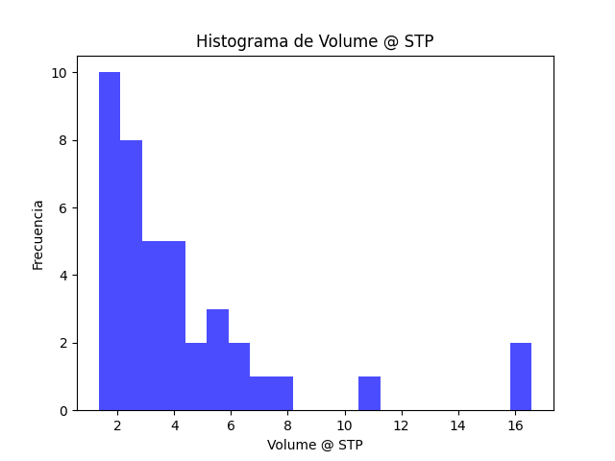
Test | Resultado | Promedio_A | Promedio_B | División
BET_BI | No hay poros cuello de botella | - | - | -
BET_P | Hay poros planos | - | - | -
BET_C | Hay poros cilindricos | - | - | -

